申請フォーム1回目
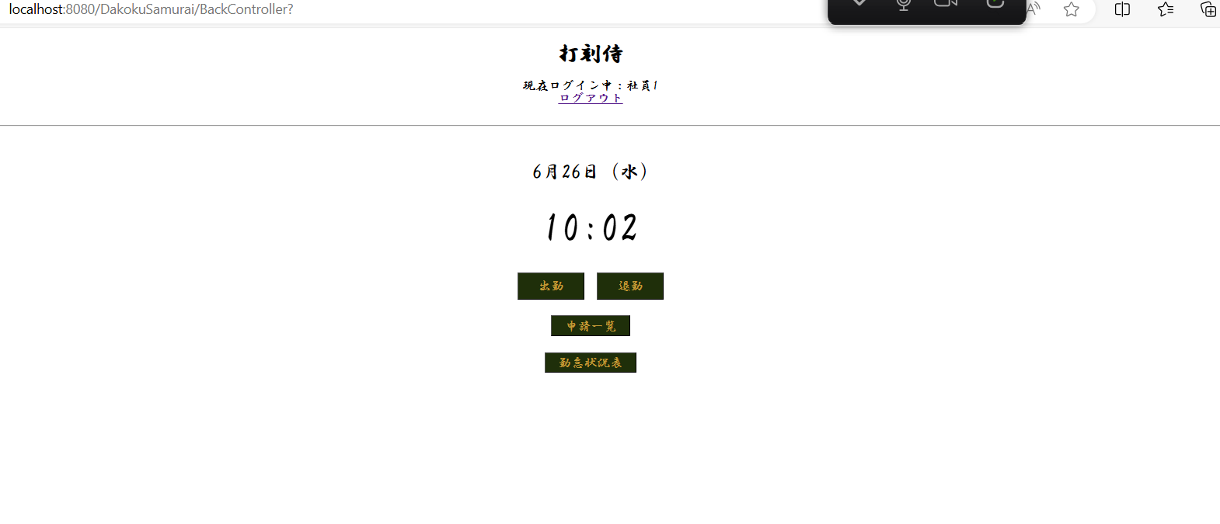
単体テストエビデンス
 | A000_勤怠状況表
【申請フォーム】
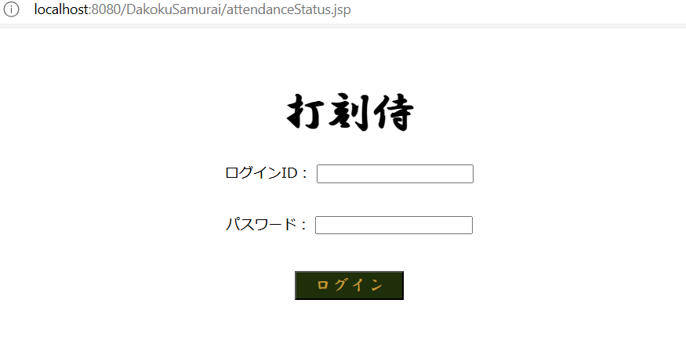
ケース1～3 | 直接jspをURLに書き込む OK

条件 | ログインID：aaa
 | パスワード：aaa
 | 社員の名前：社員1

ケース 6~13 | 年月のリクエストをもたない |  |  | OK

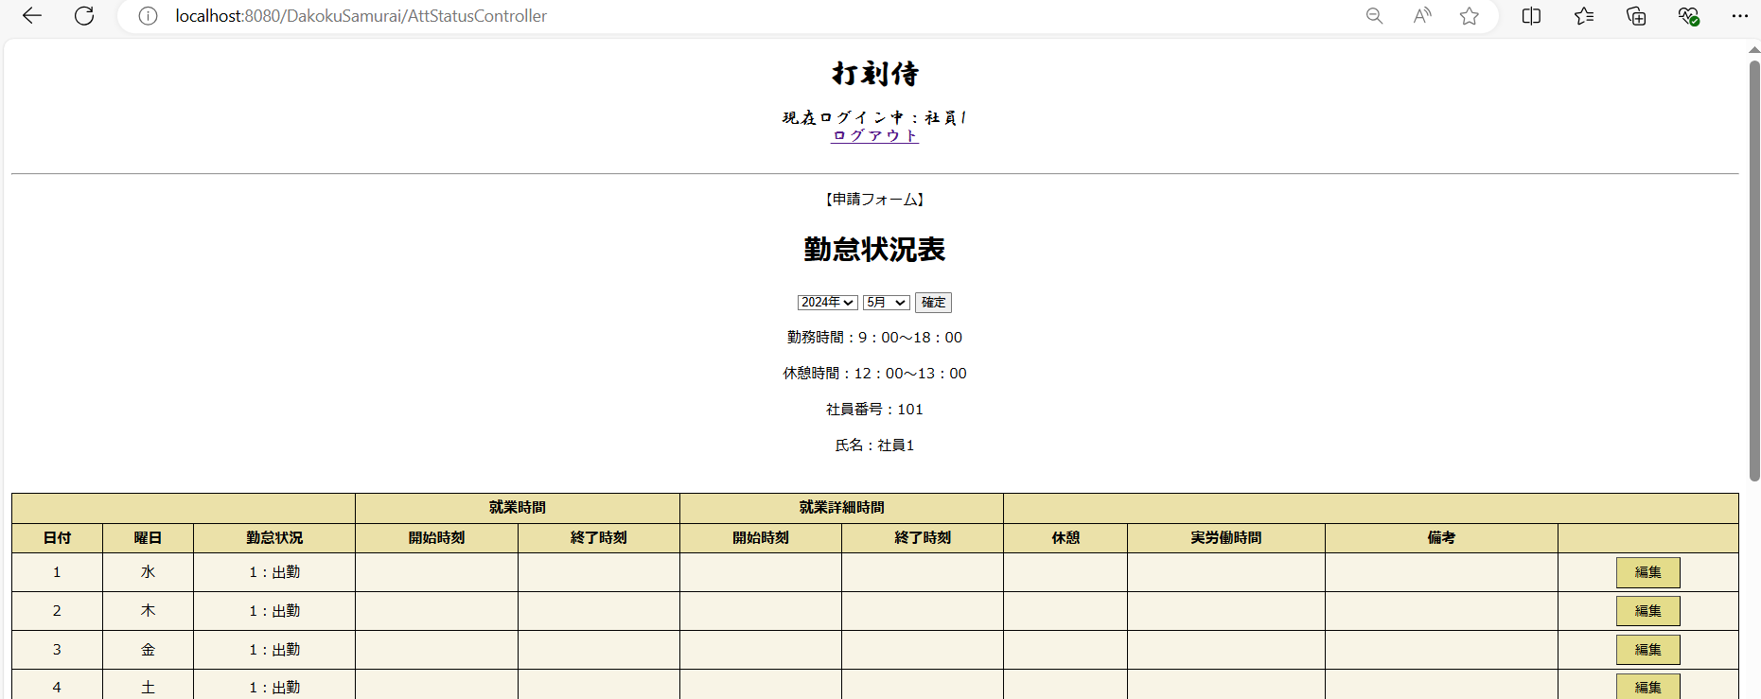

ケース 14～38 | 利用者情報と表の初期表示 |  |  | 打刻修正がない場合
1 | 利用者情報の初期表示 |  |  | OK

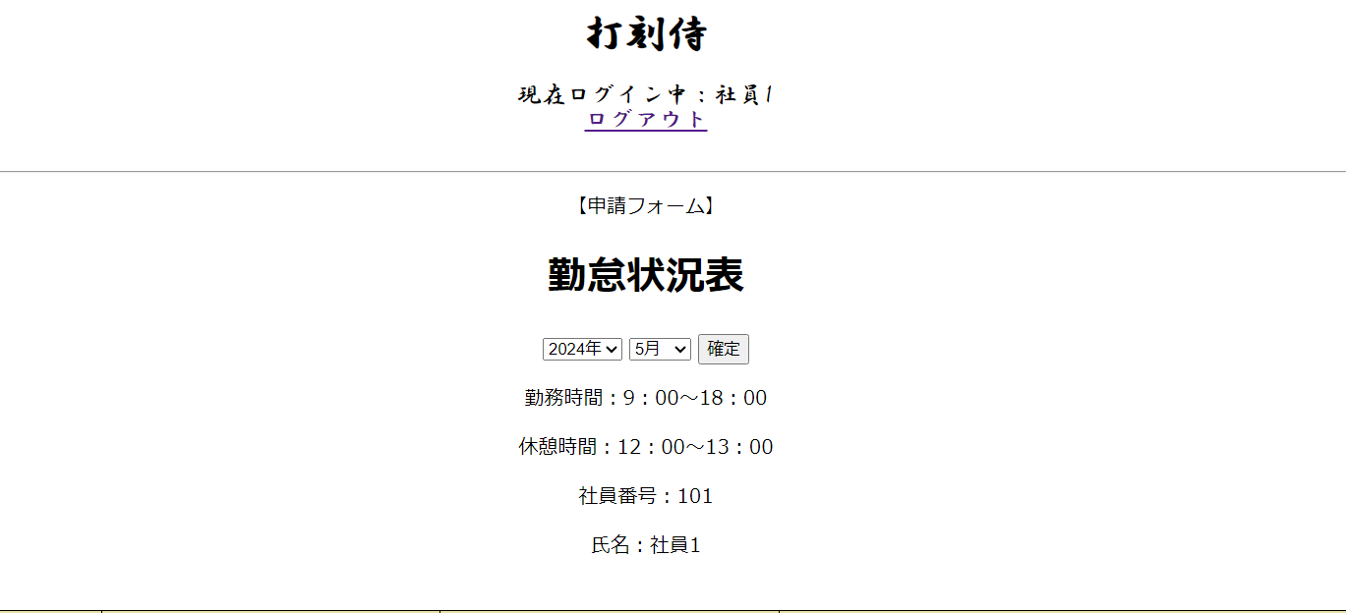

2 | 表の初期表示 |  |  |  |  |  | OK

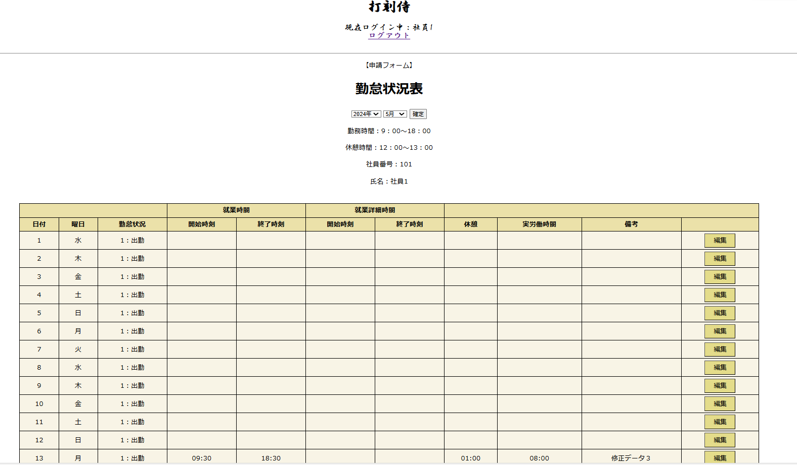
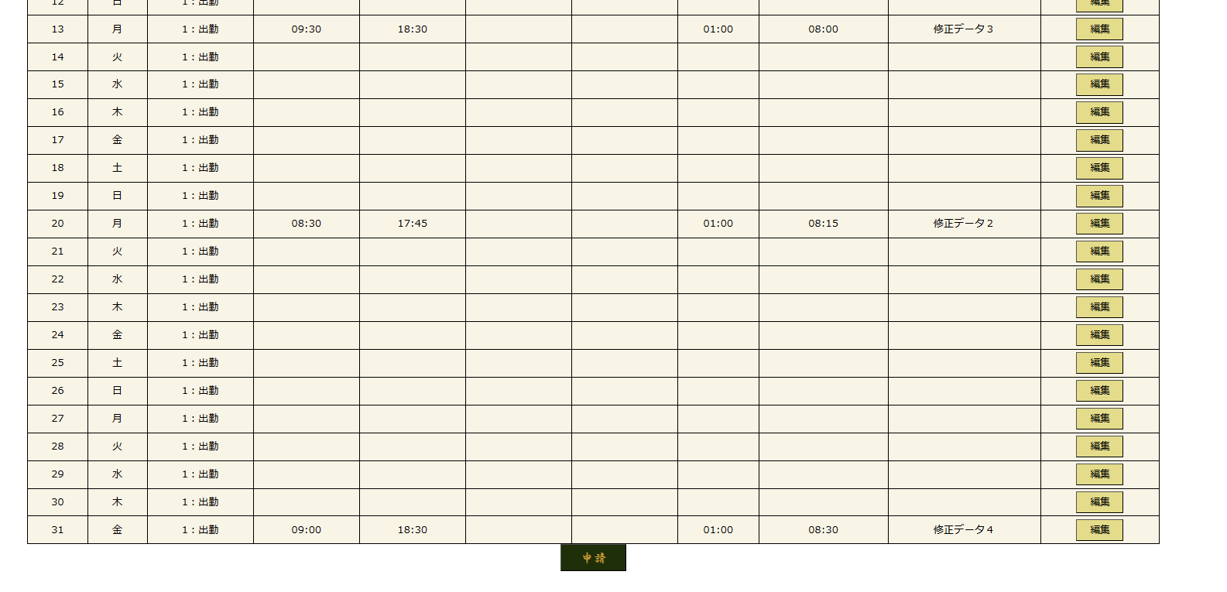

 | 0

 | 確定ボタンをクリック |  |  | OK

ケース39～54 | 2 | 打刻修正がある場合
 |  | 打刻修正したものを表示 |  |  | OK

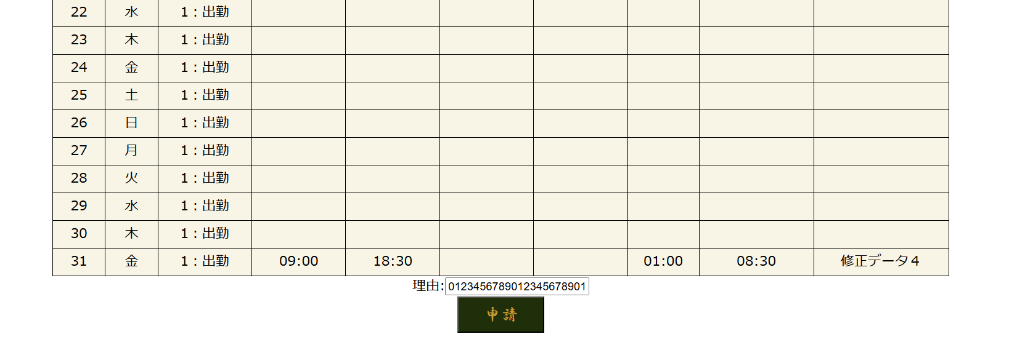

ケース55.56 | 確定ボタン |  | 6月で選択
 |  |  | 選択した年・月のリクエストを送信する |  |  |  | OK

 | attendanceStatus.jspを再描画する。 |  |  |  | OK

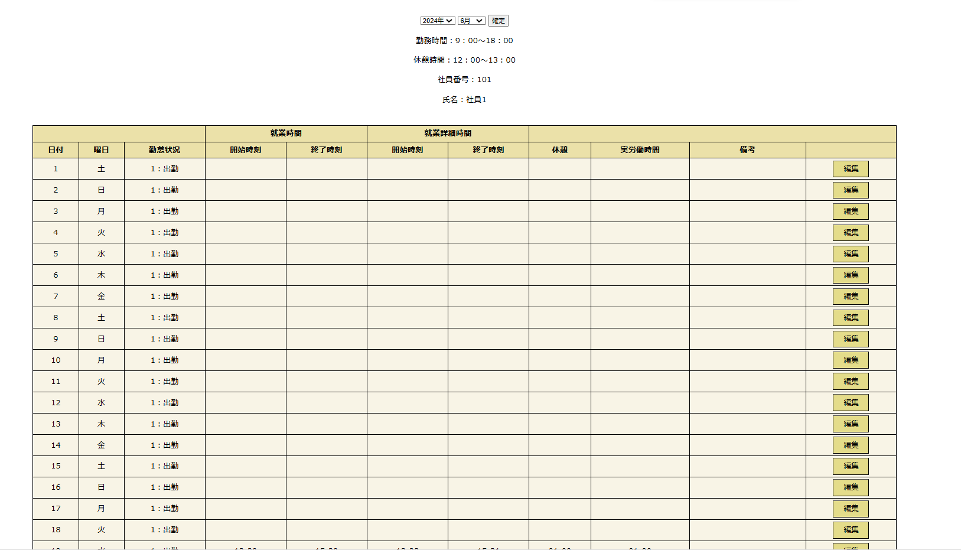
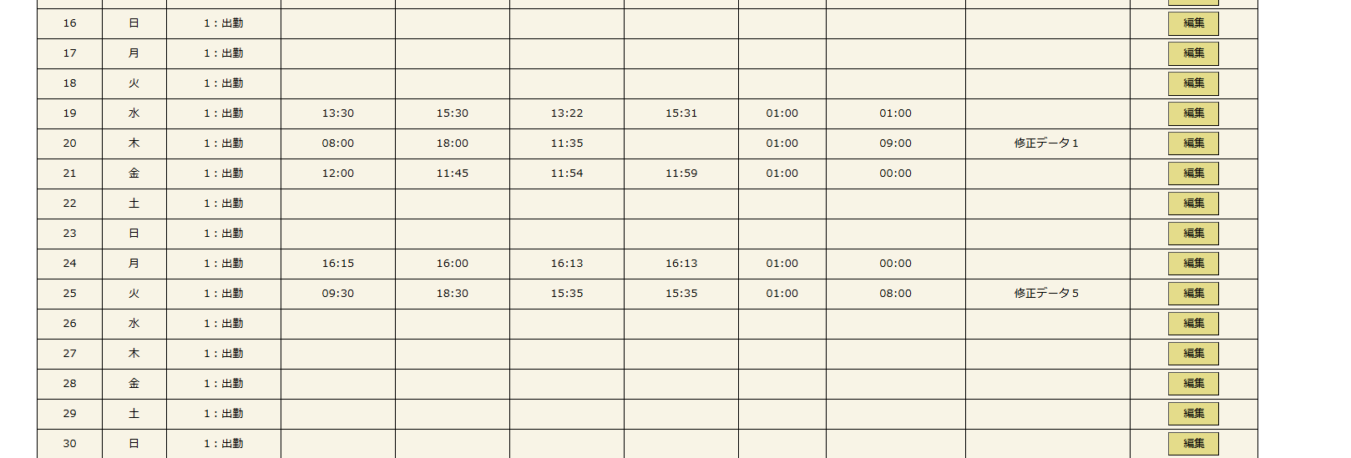

57.58 | 編集ボタン押下 |  | 選択した年・月・日のリクエストを送信する |  |  |  |  | 2024-05-21 | OK
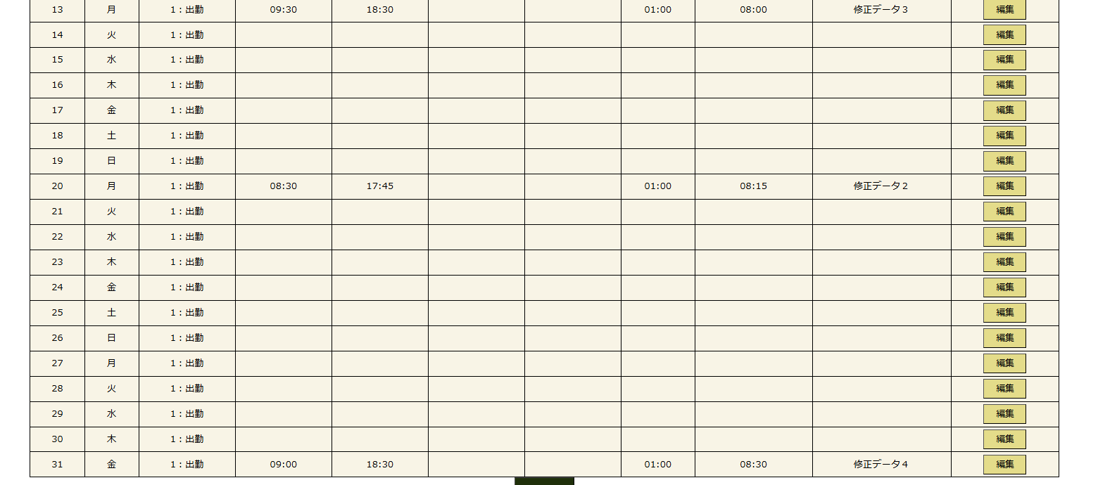

 |  | attendanceStatusDetail.jspに遷移する |  |  |  |  | OK

ケース59～70 | 申請ボタンを押下

 | 申請一覧画面.申請一覧に登録される |  |  |  |  | OK
 | 申請一覧画面.部下の申請一覧に登録される |  |  |  |  | OK
 | requestList.jspに遷移する |  |  |  |  | OK
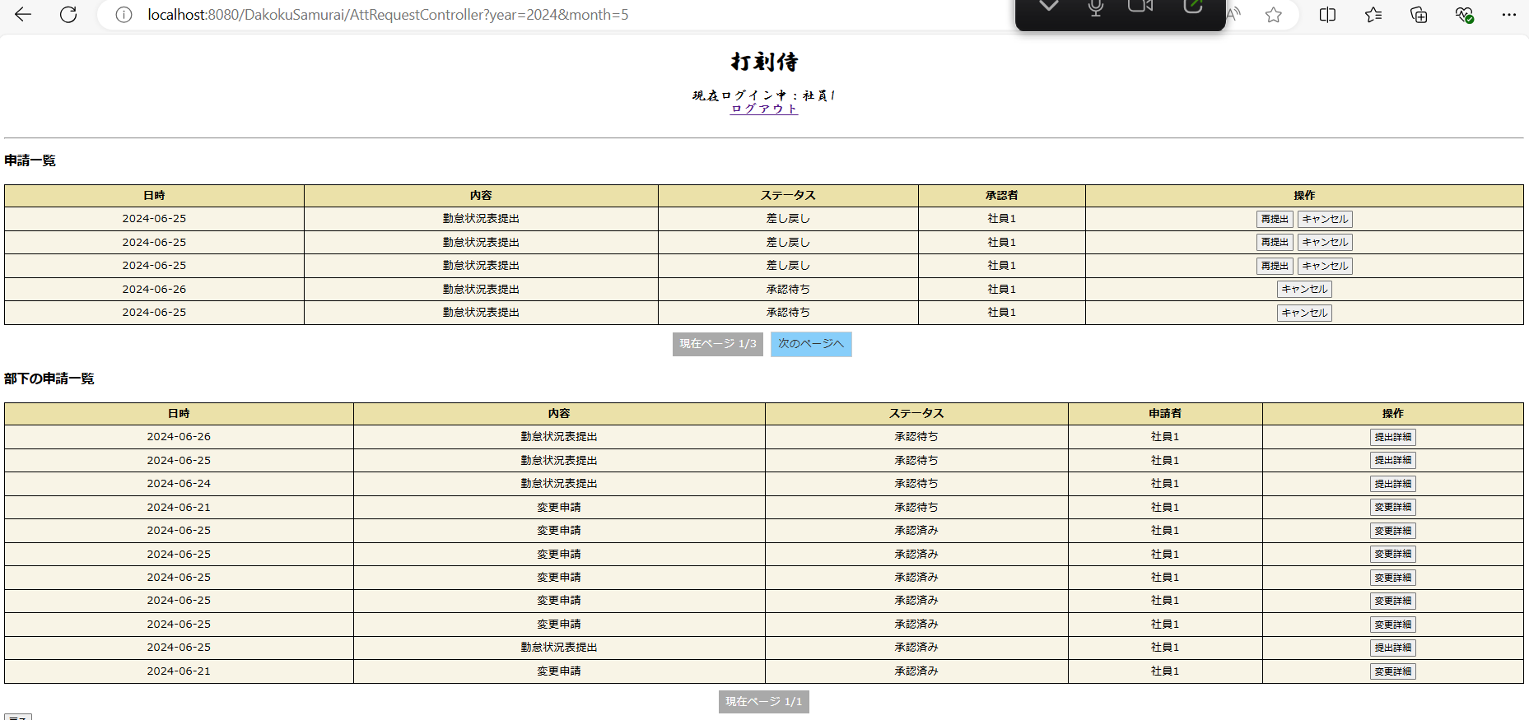

 | 勤怠状況表テーブルに勤怠状況表IDを新規作成

 | 月末申請テーブルに登録
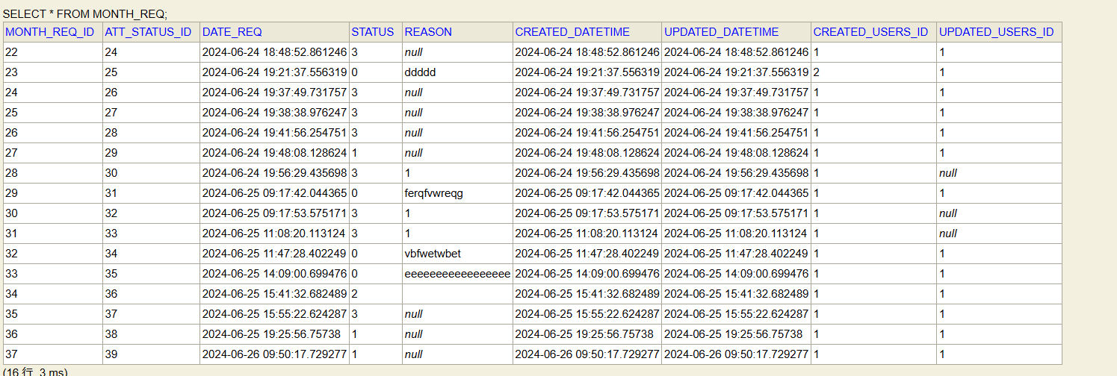

71 | 戻るボタンを押下 |  |  | usersMain.jspに遷移する |  |  | OK

承認ファーム1回目
単体テストエビデンス
 | A000_勤怠状況表
【申請フォーム】
ケース72～98 | 1 | 利用者情報と表の初期表示

 |  | リクエストの年・月を取得した場合
 | 1 | 利用者情報の初期表示 |  |  | 打刻修正がない場合 |  |  | OK

 |  |  |  |  |  |  |  |  | 参考：使用DB

 | 2 | 表の初期表示 |  | OK

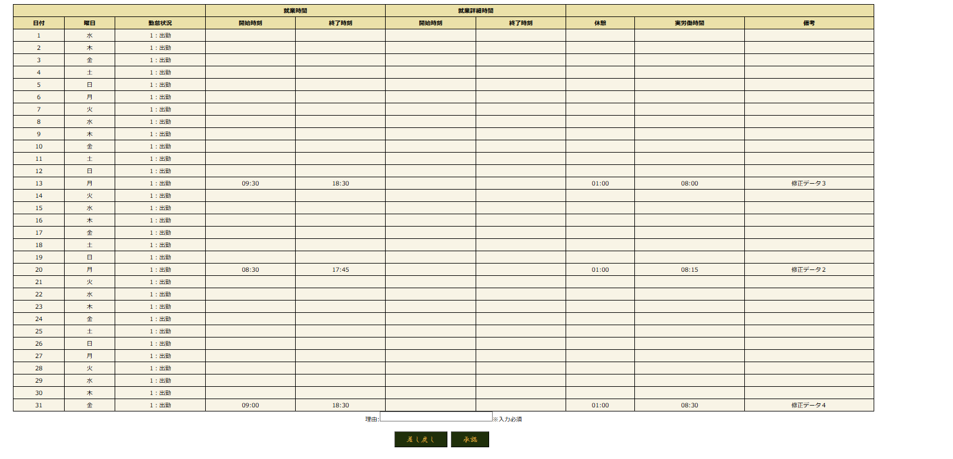

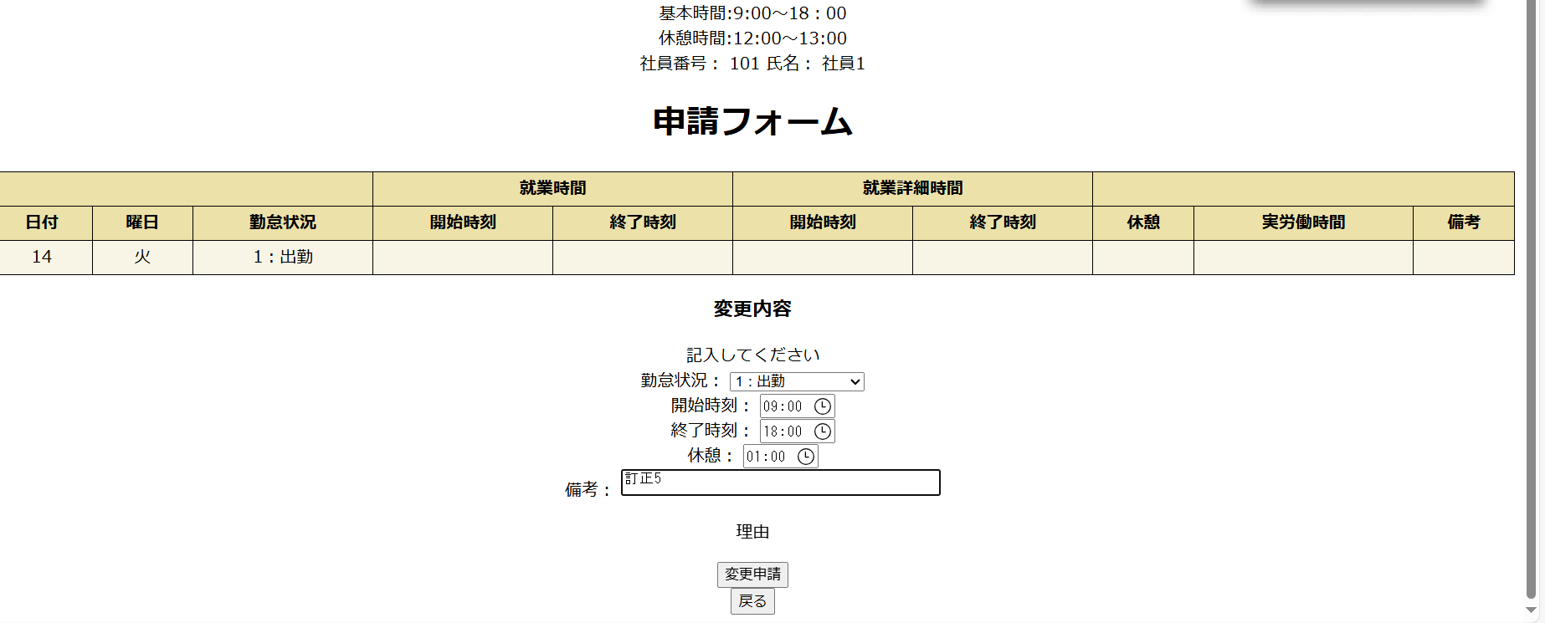

 | 2 | 表の初期表示 |  |  | 打刻修正がある場合 |  |  | OK
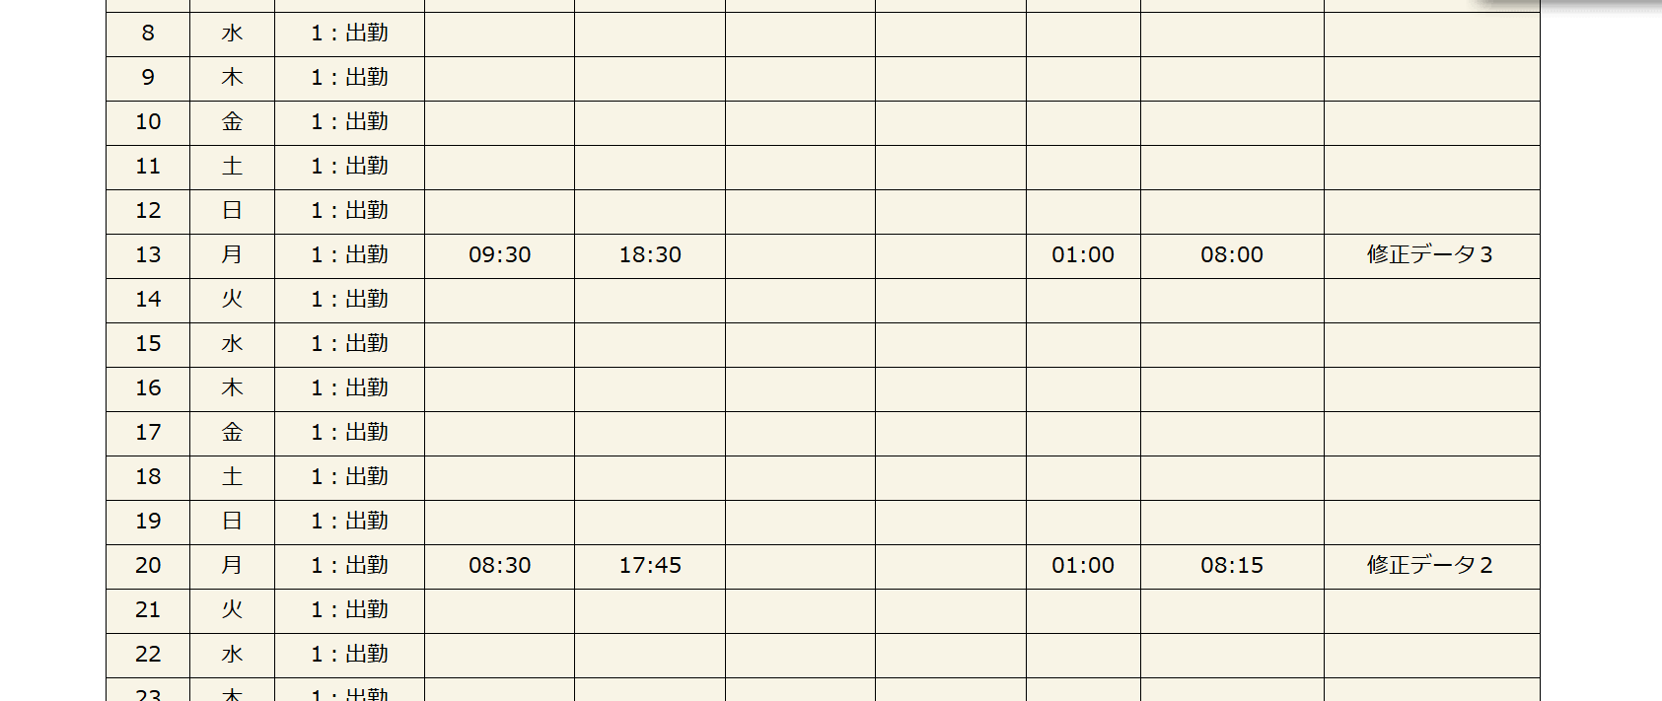

94.95 | 理由のテキストボックスを表示する |  | NG
 | 再申請された場合：一度目の差し戻し理由を表示する |  |  |  |  |  | NG

ケース118 | 理由を入力する
 | 100文字以上は反映されない |  |  |  |  | NG | ➡9まで表示されてしまった。
 | 使用文字101：0123456789012345678901234567890123456789012345678901234567890123456789012345678901234567890123456789

ケース119～123 |  | 承認ボタン押下

 | ステータス：2に変更 |  |  | OK
 | requestList.jspに遷移する |  |  | OK

ケース124～129 | 差し戻しボタンを押下
 | 理由を入力しない |  |  | エラーメッセージがでる |  |  | OK

 | 使用文字：0123456789012345678901234567890123456789012345678901234567890123456789012345678901234567890123456789

 | ステータス:0に変更

